Ark1
Ankermasse
Forbrukstabell

Ankermasse | ONE, 300 ml

Materiale å feste i | Gjengestang M20

Borr- og festedybde | 250 | [mm] | #N/A

Antall borhull | 8

 |  |  |  |  |  | 
FORUTSETNINGER
For ankermase må monteringsanvisningene følges nøye. Etter korrekt rengjøring av borhullet må hullet fylles fra bunnen og opp med ankermasse. Fyll borhullet minst 3/4 fullt. Evt. overskuddsmasse fjernes med en hammer når det har herdet ferdig.

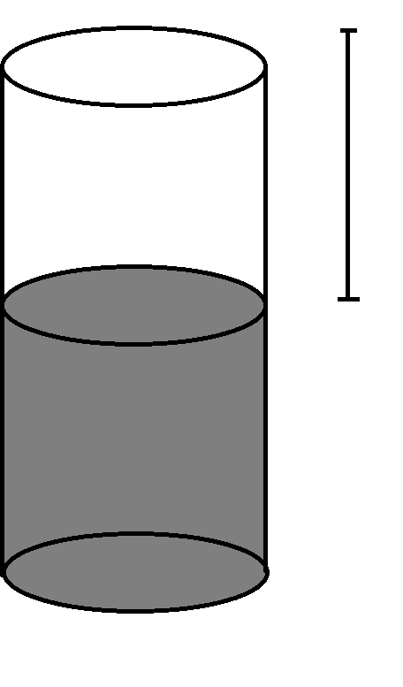
Det er viktig at borhullet blir helt fyllt opp etter at innfestningen er trykket og vridd på plass. En viss mengde ankermasse skal tyte ut av borhullet. Om dette ikke skjer har man benyttet for lite ankermasse og man må gjøre hele montasjen på nytt. Bruk derfor nok ankermasse. Fyll borhullet 3/4 fullt. Da blir fyllningsgraden et sted mellom "Optimal" og "Maks" i formelen under. "Optimal" fyllingsgrad er en teoretisk mengde som i praksis kan være vanskelig å nå.

Søl fra komponentblandingen og rester i blandemunnstykket er regnet inn i hvor mange tuber man må regne med å bruke. |  |  |  |  |  |  | X

ESSVE anbefaler at man går ut i fra maksimalt forbruk, dvs. helt fylte borhull, om man ikke har meget god erfaring med montasje ved bruk av ankermasse.

UTDATA

Bordiameter |  |  |  | #N/A | [mm]

 |  | Optimal |  | Max.
Forbruk ankermassa pr. hull |  | - | - | - | [ml]
Antall tuber for samtlige hull |  | - | - | -
Høyde X av ikke-fyllt hull etter optimal fylling. |  | - |  |  | [mm]

